需求痛點解法
需求 | 痛點（1/20長者看板） | 痛點（長者大調查） | 5/18新圖 | 5/23給設計師的建議
健康即時預告 | 多個過去沒有的配件，洗澡要拿下來，還可能忘記戴回去，實在好麻煩。 | 健康手環一拿下來，很容易忘記戴回去，就漏記資料、不完整了。 | 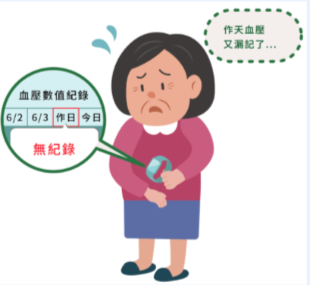 | 對話筐裡有個小錯字，應該是「昨」天

 | 可以提醒我的方法那麼多，不要沒事叫我看數字、線圖，我又不是醫生。 | 自己量的結果是數字和線圖，還是看不出我的健康狀況好不好。

 | 雖然偵測數字異常，兒子不知道，就不會來關心我一下。 | 就算我測量到健康數據異常，若沒有人知道，就不會來關心我。

 | 醫生都不想看我自己量測的數字，我何必每天辛苦地戴著它呢? | 有些醫生不想看我健康手環的數字，我何必每天配戴。

 | 出現一個哭臉，叫女兒看APP才知道是何時睡不好。我更想知道今晚要如何才能睡得好? | 看到自己的健康數據異常，可是我不知道怎麼做才能改善健康。 | 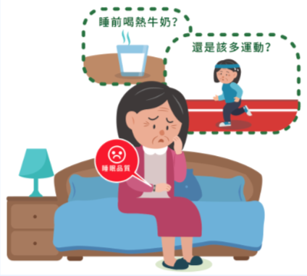

 | 遇到突發緊急情況，我一定很慌張，它最好告訴我怎麼自己救自己，也通知別人來救我 | 遇到緊急突發的身體狀況，我不會自救，也無法通知別人來救我。

吃得營養健康 | 年輕人愛吃肉、愛油炸，我知道媳婦備餐為難，我將就著吃吧。 | 年紀大吃東西要更注意，有很多不能吃，跟別人一起吃飯好像會造成人家的困擾。 | 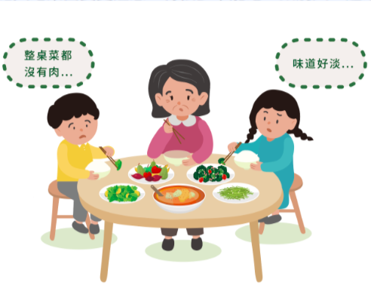

 | 我一個人住，煮的不好吃，外食不安心，老是煮麵、下水餃又不夠老人家需要的營養。 | 一兩個人吃只能簡單煮、很難營養均衡。 |  | Amy建議改圖：拿罐頭乾糧就比拿冰箱裡的食材更顯自烹能力弱

 | 年紀越大，身體代謝速度越慢，到底要怎麼吃，才是我該吸收的營養素，又不會攝取過多熱量? | 年紀大身體代謝變慢，不知道怎麼吃才夠營養，又不會過量。

 | 食材栽種過程中的問題，難靠肉眼經驗判斷，餐餐都吃有機蔬果，花費上吃不消。難不成得自己種？ | 蔬果看不出有沒有農藥污染，我吃得不安心。 |  | Amy建議改圖：在菜市場的溯源比在超市難

 | 洗菜切菜，一不小心可能切到手，廚房高溫折騰人。我也感覺味覺好像變得遲鈍，調味料越加越多。 | 年紀大反應變慢，在廚房煮菜變得比較危險。

 | 先生抱怨老吃那幾樣很膩，要餐餐變化又有營養，哪想得出那麼多花樣? | 煮飯有夠麻煩，菜色要有變化，又要兼顧營養。

有效就醫診斷 | 頭痛沒有頭痛科，即使上網查到不同痛法要看不同科別，但還是難判斷到底要掛哪一科。 | 身體不舒服要去看醫生，光要找對科別掛號就很難。

 | 小病小痛就要檢查，不能拖到變大病。如果可以隨時隨地知道身體狀況，就可以盡快調整。 | 小病小痛不檢查不放心，上醫院怕醫生覺得小題大作，自己很難判斷是大問題還是小毛病。

 | 看了好幾個醫生都看不好，我只好自己把生活大小事記錄下來，看到底是什麼會影響我的血壓及心跳。 | 讓身體不舒服的原因太多，靠我自己很難找出原因。

 | 在醫院，候診要等、安排檢查、結帳、拿藥都要等，但我要上插花課，還要聚餐，哪有時間耗在醫院？ | 從候診、檢查到拿藥，每一關都要等，真是花時間。

 | 記性沒有以前好了。醫生雖然有給建議，但回家就忘得差不多了。 | 年紀大記性沒有以前好，醫生給的建議回家就忘記。

 | 醫生說要多喝水、要早睡早起，多運動，還不能翹腳，這哪都能做到？ | 醫生叮嚀的健康生活習慣，要我立刻做到真的很困難。

安全騎車開車 | 我也知道輪子越多越安全，只是要騎這個，我又沒領殘障手冊！ | 適合長輩的代步車看起來很安全，但坐上去就像老人，好像不會走了。

 | 年紀越大，風吹日曬多一點都會不舒服。

 | 我會騎慢一點，視力和注意力都跟以前不能比，恨不得多雙眼睛、多隻手來幫忙？ | 騎車時對路況的反應變得比較慢，經常被其他汽機車嫌。

 | 麥擱卡啦！我騎車會小心，到了會打給你們，不要擔心！
 | 交通意外說不準，年紀大身體狀況多，突然病發，車上又剛好沒人，怎麼辦？ | 年紀大身體易有突發狀況，就怕駕車途中人不舒服或突然病發。

 | 我開車超過30年，老了才要學跟機器一起聯手開車，越開越緊張，我學得會嗎? | 未來可能有自動駕駛幫我開車，若是我和自動駕駛的判斷不一樣，一定很混亂。

 |  | 搬動機車好吃力，不論是移出停車空位，還是從車間縫隙牽出車，一不小心就可能閃到腰、拉傷手。 | 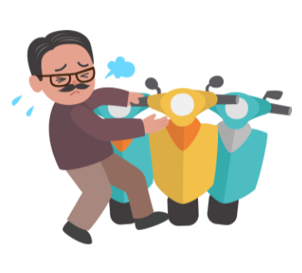
 |  | 想更快知道突發的塞車、改道路況，得一邊開車一邊看導航或查手機，反而分心更危險。
輕鬆安全行走 | 帶這個都不能穿水水，露出來多沒面子，大家都知道我老了膝蓋沒力。 | 穿裙子或短褲就會露出護膝，別人看到就知道我老了膝蓋沒力。

 | 這些東西隨時都會用上，出門就得帶上這堆必備物品，碰上順手買菜購物就真的提不太動，怎麼可以讓東西變少和變輕？ | 出門要帶的東西好多，加上買菜、購物，真的提不太動，上下樓梯好費力。

 | 路歹走，走尬心驚驚。有什麼協助，讓我在外走路不危險。 | 人行道停機車、堆東西，道路路面不平。我得小心走路免得發生意外。 |  | 之前的圖片是被巷子裡衝出來的機車嚇一跳，與現在文字中所表示的行走障礙：停車、堆東西不同。 不確定現在這圖是否足夠顯現出“路不好走”的具體狀況

 | 我知道想走快走穩一點要拿拐杖，可是只要一拿就覺得自己是殘廢了。
 | 以後走不動時，兒子會換大車載我跟我的輪椅嗎? | 如果有一天得坐輪椅，外出還得要挑裝得下也願意載輪椅的交通工具。

 | 再老，我都想靠自己的力量，為自己倒杯水喝！ | 我擔心更老以後，在家走動也要用助行器，家裡的空間或動線可能不太順暢。 |  | 受訪者在說這需求時，在客廳場景為多。在臥室的感覺像是半失能或失能者。 關於助行器在家中不便使用的情境，需要請設計師就新的情境文字再構思一下

方便大眾運輸 | 腿腳無力走不遠，光走到站牌搭車已經很累了，捷運站轉車也是好遠，真是折騰。 | 等公車夏熱冬冷，一旦沒抓準時間，就要等很久，還沒搭上車就覺得疲累。

 | 不是每個捷運出口都有電扶梯，實在懶得多繞路，我總是硬著頭皮爬上爬下，實在很吃力、更怕跌倒。 | 遇到沒有電扶梯的捷運、火車出口，得繞路或是費力走樓梯，吃力又怕跌倒

 | 最討厭錯過公車，下班車要等一段時間，再加上在公車上的時間，我會擔心上車後萬一想上廁所怎麼辦? | 坐在公車、客運上的時間一長，我會擔心突然想上廁所怎麼辦。

 | 每次回診，都會在公車上碰到幾個同去醫院的老面孔，如果有一台小車接我們，就不用多繞路、坐那麼久。 | 共乘計程車可以分攤車費。可是要跟不熟悉的陌生人同在一個小車廂中，會怕怕的。 |  | 當初的圖是正面表述，但現在文字是負面表述，會圖文連不在一起。 調整後的情境是陌生人在小車廂中的不安全感，需要請設計師幫忙再構思

 | 女兒不准我再開車，老了才學搭這些交通工具，去台北看她一趟真不容易。 | 子女不准我再開車，只好學搭大眾交通工具，出門一趟真不容易。

 | 年輕人都說手機很方便，叫車不用講位置，還能從路線組合中挑合適的。我老點不出兒子說的APP功能，根本享受不到各式新服務！ | 年輕人說用手機叫車很方便，可是我總是學不會。

交流學習活動 | 早上家人出門後，一整天家裡空蕩蕩的，我想找人說說話。 | 家人常不在身邊，我常找不到人可以說說話。

 | 早上到中心活動午餐有著落，但回家後一個人的晚餐，想煮很麻煩，吃著也寂寞。 | 活動中心只有白天有活動，到晚上一個人守著電視吃飯才真無聊。

 | 有時候，我想要換別的老師，或是不想動，只想坐在旁邊看就好。
 | 年輕老師講那麼快，我其實想要慢慢學，花個一年半載才學會也沒關係。 | 老師上課教很快，我學習的速度跟不上。

 | (臉書上) 攝影作品的回應文和按讚數越來越少，是親友看膩了？還是我沒進步？難不成得像老張那樣找孫子幫忙加工騙讚數。
 | 年輕人教我們用3C產品，我們也可以拿出能力和專長跟他們交流。不然自己好沒價值 | 沒機會再發揮自己的專長，覺得自己好沒價值。

適合長者旅遊環境 | 早知道這段路有那麼陡的階梯，我在遊覽車上等大家就好。 | 事先不知道有些景點要爬坡、路難走，結果走得很累。

 | 這些活動都是給年輕人玩的，不適合我們。 | 好多活動都是辦給年輕人玩的，不適合長輩參加。

 | 在大陸坐纜車，腳騰在半空中搖搖晃晃，緊張到心臟血壓無法負荷，我不敢再試了。
 | 出外遊玩，要找路、要確定洗手間方便，還要找合適放輪椅、好吃又清淡的餐廳，一群人手忙腳亂。 | 年紀大，出去玩越來越不方便，得到處找廁所。 | 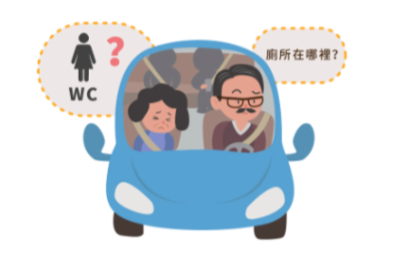

 | 一群人比較好玩，只是大家偏好、生活習慣、體力差很大，反而破壞興致。 | 一群人出去玩，大家喜好、習慣都不同，沒配合好就不好玩。

 | 旅遊一趟的照片隨便破百、甚至破千，光挑掉不好看、眼睛閉上的，就耗掉大半天。為了幫大家保留美好回憶，只好慢慢做。 | 出去玩一趟就有幾百張照片，要花很多時間整理。

自己打理生活 | 有次出門忘記關爐火，警報器大響，鄰居打給119，女兒急得趕回老家。麻煩到這麼多人，真不好意思。 | 擔心出門忘記關火、關瓦斯，很容易發生意外。 | 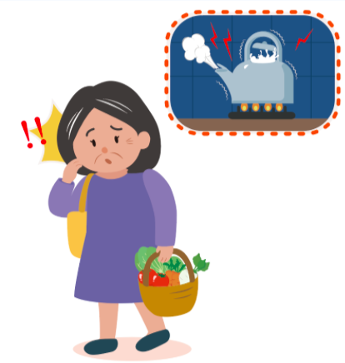

 | 生活中很多大小事，不馬上記，下一刻就忘記，但一直沒找到方便記錄又能提醒自己的工具。 | 常常忘東忘西，如果沒寫下來就會忘記。

 | 經常電視看一看睡著，半夜醒來才發現又忘了關燈關冷氣，好嘔喔。 | 常常坐著就打瞌睡，冷氣、電視都沒關，好浪費電。

 | 做完家事總是腰痠背痛，體力大不如前，但又見不得家裡髒亂。 | 年紀大體力大不如前，打掃家裡容易腰痠背痛。

 | 上次換個小燈泡，一直對不準，硬撐一下手腳就發軟。這種小事，實在不想麻煩兒子跑一趟。 | 年紀大手腳不俐落，要爬高、出力的家事做不來。

 | 除了裝監視器，難道沒有其他方法可以讓兒女知道我過得很好嗎? | 我不想裝監視器，但又想讓兒女放心，知道我好好的。

學習數位科技 | 我不太會操作3C產品，孩子被我問得不耐煩，嫌我學很慢又老忘。 | 我不太會操作3C產品，孩子被我問得不耐煩，嫌我學很慢又老忘。

 | 我不敢亂點亂按手機，上次不知道按到什麼，螢幕立刻黑掉，嚇死我 | 我不敢亂點亂按手機，怕按錯出問題。

 | 想好好利用智慧冰箱APP的各種功能，但光冰個食材就要好多步驟，最後還是把它當傳統冰箱用。

 | 每次都說「資訊已上網公告」、「詳情說明請參網路公告」，我又不是每天在網路上閒逛，怎麼知道這些改變？ | 有些消息只公告在網路上，我哪會知道。

 | Line每天都有大量訊息，真假難辨，我又不可能逐一求證，只好姑且信其有。 | 網路消息傳來傳去，都不知道是真是假？

 | 大家說不知道就上網查，但搜尋引擎要打什麼關鍵字，才會查得到呢？ | 上網查資料好難，要打什麼字才找得到？

